99 火災発生件数（人口１万人当たり）
 | 99 火災発生件数（人口１万人当たり）

 | 時点 2023(R5)年（毎年） |  |  |  |  |  |  | 平 均 値 |  |  |  | 7.3
 | 単位 件，件 |  |  |  |  |  |  | 標準偏差 |  |  |  | 7.2
 | 市町村名 | 指標 | 順位 |  | 発生件数 |  | 市町村名 | 指標 | 順位 |  | 発生件数

 | 千葉県 | 3.4 |  | － |  | 2,105 | 八街市 | 5.1 |  | 30 |  | 34
 | 千葉市 | 2.7 |  | 43 |  | 262 | 印西市 | 3.6 |  | 40 |  | 39
 | 銚子市 | 3.2 |  | 42 |  | 18 | 白井市 | 2.6 |  | 44 |  | 16
 | 市川市 | 1.3 |  | 52 |  | 66 | 富里市 | 4.7 |  | 33 |  | 23
 | 船橋市 | 2.0 |  | 49 |  | 128 | 南房総市 | 13.4 |  | 6 |  | 46
 | 館山市 | 11.4 |  | 8 |  | 50 | 匝瑳市 | 7.7 |  | 19 |  | 26
 | 木更津市 | 4.1 |  | 34 |  | 56 | 香取市 | 6.3 |  | 25 |  | 44
 | 松戸市 | 2.1 |  | 47 |  | 106 | 山武市 | 9.3 |  | 12 |  | 44
 | 野田市 | 3.9 |  | 36 |  | 59 | いすみ市 | 8.8 |  | 14 |  | 30
 | 茂原市 | 6.4 |  | 23 |  | 55 | 大網白里市 | 5.9 |  | 28 |  | 28
 | 成田市 | 4.1 |  | 34 |  | 54 | 酒々井町 | 5.4 |  | 29 |  | 11
 | 佐倉市 | 3.9 |  | 36 |  | 64 | 栄町 | 5.1 |  | 30 |  | 10
 | 東金市 | 6.4 |  | 23 |  | 37 | 神崎町 | 12.4 |  | 7 |  | 7
 | 旭市 | 6.7 |  | 21 |  | 42 | 多古町 | 9.1 |  | 13 |  | 12
 | 習志野市 | 1.1 |  | 54 |  | 19 | 東庄町 | 3.9 |  | 36 |  | 5
 | 柏市 | 2.1 |  | 47 |  | 93 | 九十九里町 | 14.4 |  | 4 |  | 20
 | 勝浦市 | 8.1 |  | 18 |  | 13 | 芝山町 | 8.8 |  | 14 |  | 6
 | 市原市 | 4.8 |  | 32 |  | 128 | 横芝光町 | 10.8 |  | 9 |  | 23
 | 流山市 | 1.5 |  | 51 |  | 32 | 一宮町 | 8.4 |  | 16 |  | 10
 | 八千代市 | 2.2 |  | 46 |  | 45 | 睦沢町 | 13.7 |  | 5 |  | 9
 | 我孫子市 | 1.6 |  | 50 |  | 21 | 長生村 | 8.2 |  | 17 |  | 11
 | 鴨川市 | 10.3 |  | 11 |  | 32 | 白子町 | 16.1 |  | 3 |  | 16
 | 鎌ケ谷市 | 1.3 |  | 52 |  | 14 | 長柄町 | 26.5 |  | 2 |  | 17
 | 君津市 | 3.9 |  | 36 |  | 31 | 長南町 | 47.9 |  | 1 |  | 33
 | 富津市 | 6.6 |  | 22 |  | 27 | 大多喜町 | 10.7 |  | 10 |  | 9
 | 浦安市 | 2.4 |  | 45 |  | 41 | 御宿町 | 7.5 |  | 20 |  | 5
 | 四街道市 | 3.6 |  | 40 |  | 34 | 鋸南町 | 6.1 |  | 27 |  | 4
 | 袖ケ浦市 | 6.2 |  | 26 |  | 40

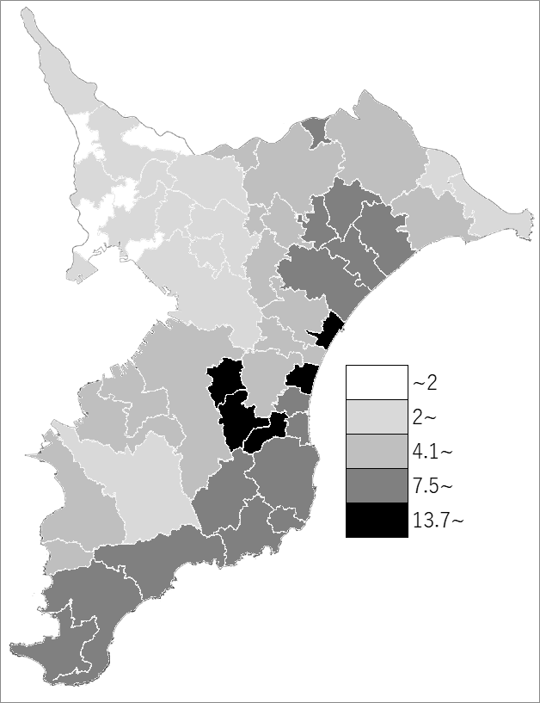
 | 千葉県の推移
 | 発生件数（右軸） | 指標
令和元年 | 1863 | 3
令和2年 | 1654 | 2.6
令和3年 | 1729 | 2.8
令和4年 | 1833 | 2.9
令和5年 | 2105 | 3.4

《備 考》 ・資料出所 消防課「消防防災年報」 ・算出方法 火災発生件数÷常住人口（R5.1.1）

